女子シングルス
大会申込書

 | 大会名 |  | 第１回 YTC杯高校生テニストーナメント大会

 | 種目 |  | 女子シングルス |  |  | 4月30日(月・祝)

 | NO | 氏名 |  |  | フリガナ | 当日連絡先 | 学年 | 所属高(スクール名) | 戦績
 | 例 | 吉田 テニス |  |  | ヨシダ テニス | 090-0000-0000 | ２年 | ○○高校 | サマートーメント８位
 | 1
 | 2
 | 3
 | 4
 | 5
 | 6
 | 7
 | 8
 | 9
 | 10

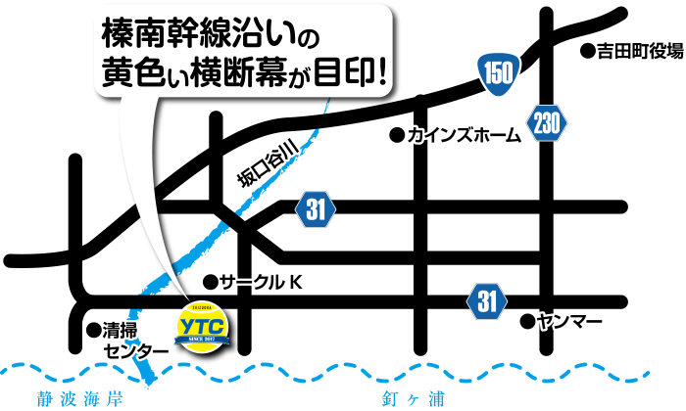
 | 備考 | 学年は4月1日時点での学年を記載して下さい。
 |  | 学校単位で申し込みの際は、順位順で記載して下さい。
 |  |  |  | 以上 名の参加申し込み致します。

